订单一览
全部订单 | 待付款

团团网

原价/团购价
总价

支付方式
商品属性区域

原价/团购价
总价

商品属性区域

鼠标移至名字上后，显示左边的信息（收货人、收货地址、手机号码）

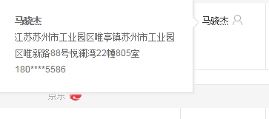

订单已经完成，感谢您在团团网购物，谢谢。

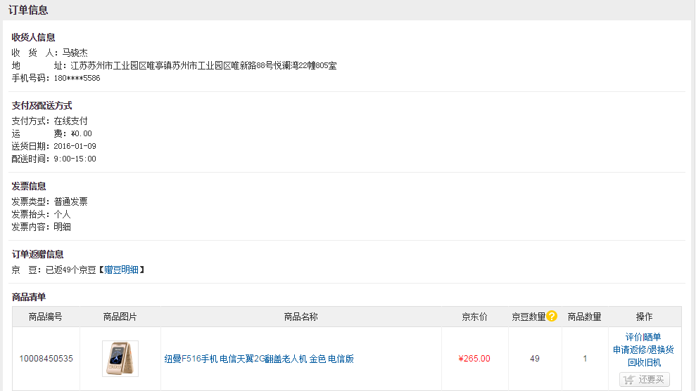

团团价

商品属性区域

